상품제안서
안전용품 소방용품 소화기 미니소화기 휴대용소화기 차량용소화기 화재진압 화재예방 | 상품코드: F28817

 |  |  |  |  |  |  | 02-412-0044 | www.easy1.co.kr
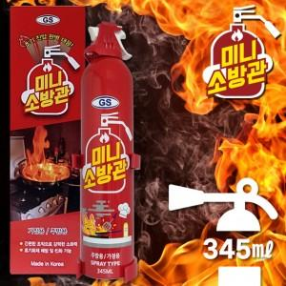

【상세/제작정보】 | 100개미만 실크-7만원별도

【인쇄/포장옵션】 | 실크 / 포장지포장

【공급단가】 | 수량 | 100~ | 300~ | 500~ | 1,000~ | 3,000~
*VAT별도 | 단가 | 9,720원 | 9,550원 | 9,310원 | 9,150원 | 8,910원

【상품 URL】 | https://dev.easy1.co.kr:443/src/goods_detail.php?gdno=28817

